Sheet1
效果图控制价清单
一 | 二 | 三 | 四 | 五 | 六 | 七 | 八 | 九
序号 | 类别 | 子项 | 单位 | 不含税控制单价（元） | 税点（%） | 含税控制单价（元） | 工作内容 | 备注
1 | 透视图 | 建筑、景观绿化、道路及桥梁透视（含夜景图） | 元/张 | 776.6990 | 在报价函填写增值税专票税点 | 800 | 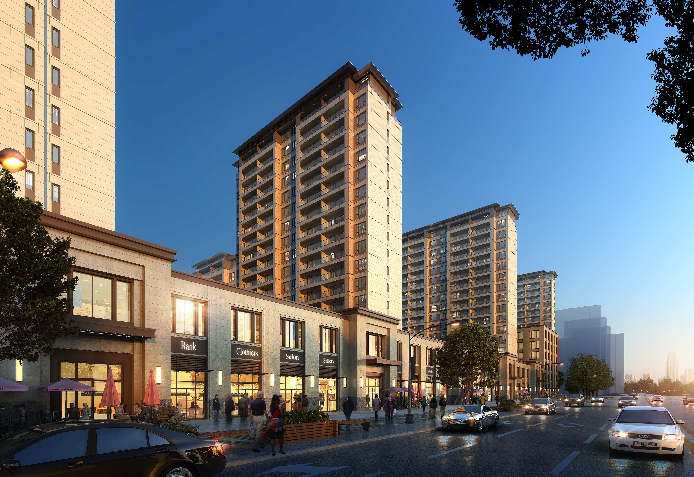 | 各类透视
2 | 鸟瞰图1 | 一般建筑单体、道桥，小型建筑群鸟瞰、小鸟瞰、局部景观绿化 | 元/张 | 1456.3107 |  | 1500 | 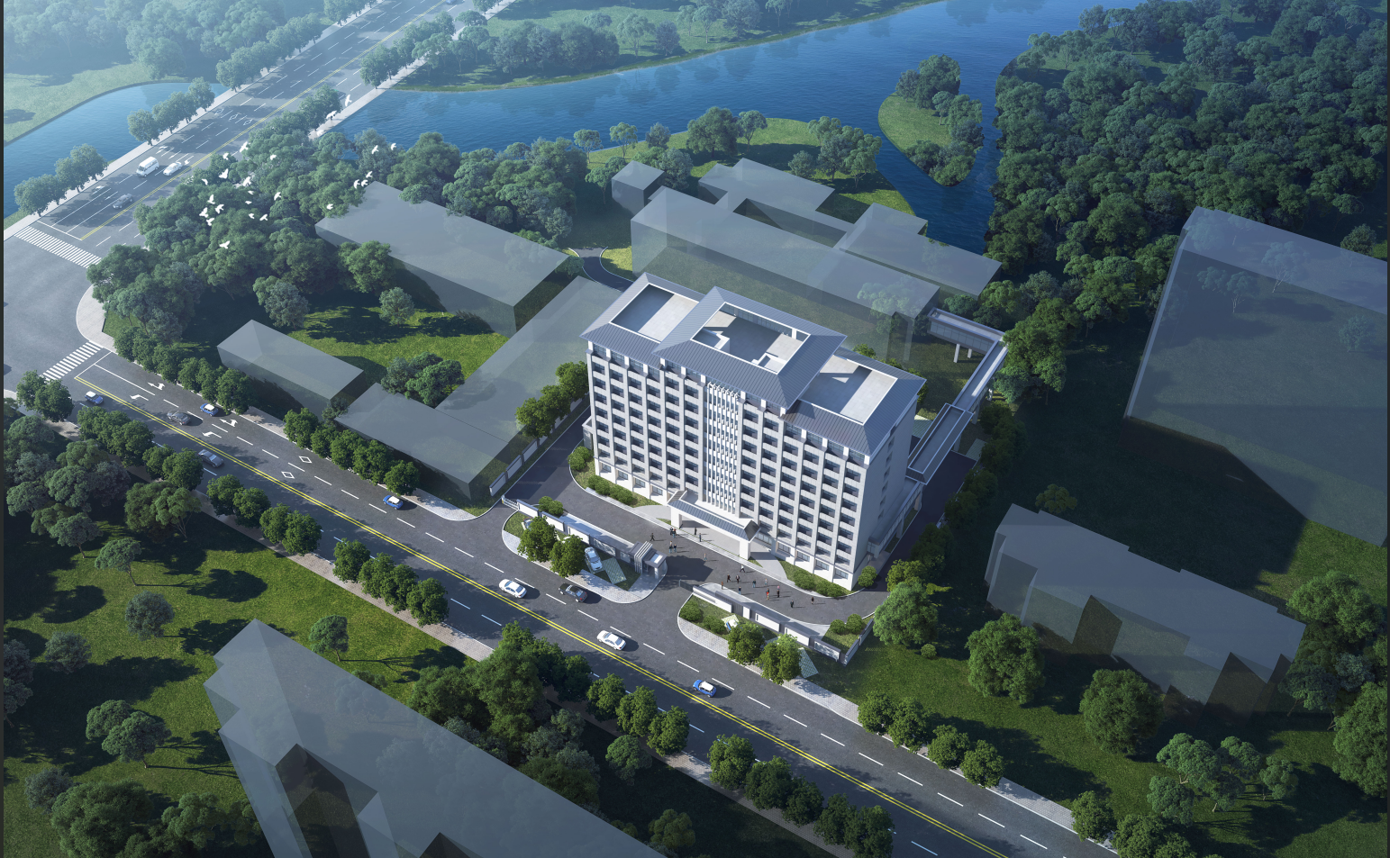 | 如单体建筑、小型建筑群（1到4栋）、小型节点景观等鸟瞰
3 | 鸟瞰图2 | 5-6栋成群办公住宅鸟瞰 | 元/张 | 2330.0971 |  | 2400 | 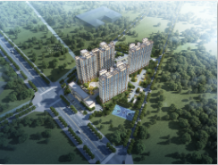 | 多栋住宅办公、中型园区等鸟瞰（5-6栋）
4 | 鸟瞰图3 | 建筑群体鸟瞰、中型规划设计 | 元/张 | 2427.1845 |  | 2500 | 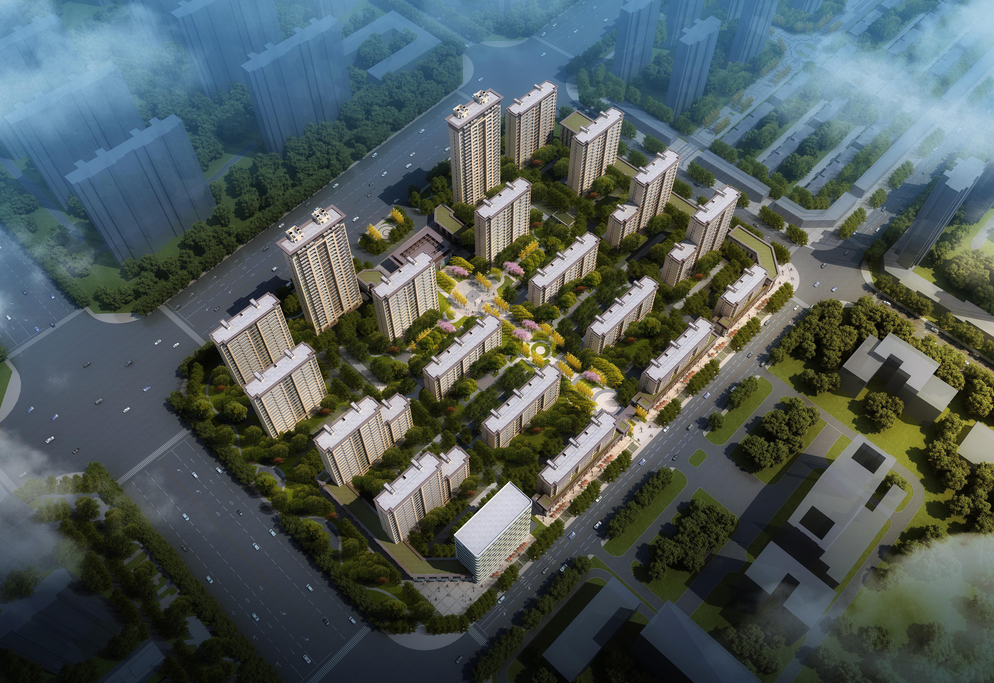 | 如居住区、商业中心的鸟瞰等（7栋及以上）
5 | 鸟瞰图4 | 中型景观绿化鸟瞰 | 元/张 | 2135.9223 |  | 2200 | 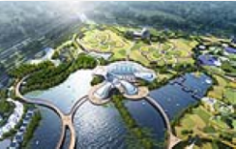 | 如中型公园的鸟瞰等（大于10公顷小于20公顷）
6 | 鸟瞰图5 | 大型规划设计、大型建筑群、整体景观绿化鸟瞰 | 元/张 | 3689.3204 |  | 3800 |  | 如大型规划、区域城市设计的鸟瞰、大型景观公园鸟瞰等（大于20公顷小于40公顷）
7 | 鸟瞰图6 | 超大型核心区高品质城市设计、超大型景观绿化鸟瞰 | 元/张 | 4368.9320 |  | 4500 | 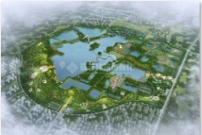 | 如超大规模核心区高品质城市设计、大型景区、规划景观综合型项目鸟瞰等（大于40公顷）
8 | 总平面图1 | 小型总平面图 | 元/张 | 485.4369 |  | 500 | 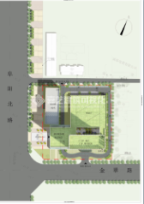 | 如小型市政道桥、简单建筑规划设计总平面图等（小于2公顷）
9 | 总平面图2 | 小型总平面图 | 元/张 | 582.5243 |  | 600 |  | 如小区域地块规划设计、小块绿地总平面图、中小型道路平面图等（大于2公顷小于5公顷）
10 | 总平面图3 | 中型总平面图 | 元/张 | 776.6990 |  | 800 | 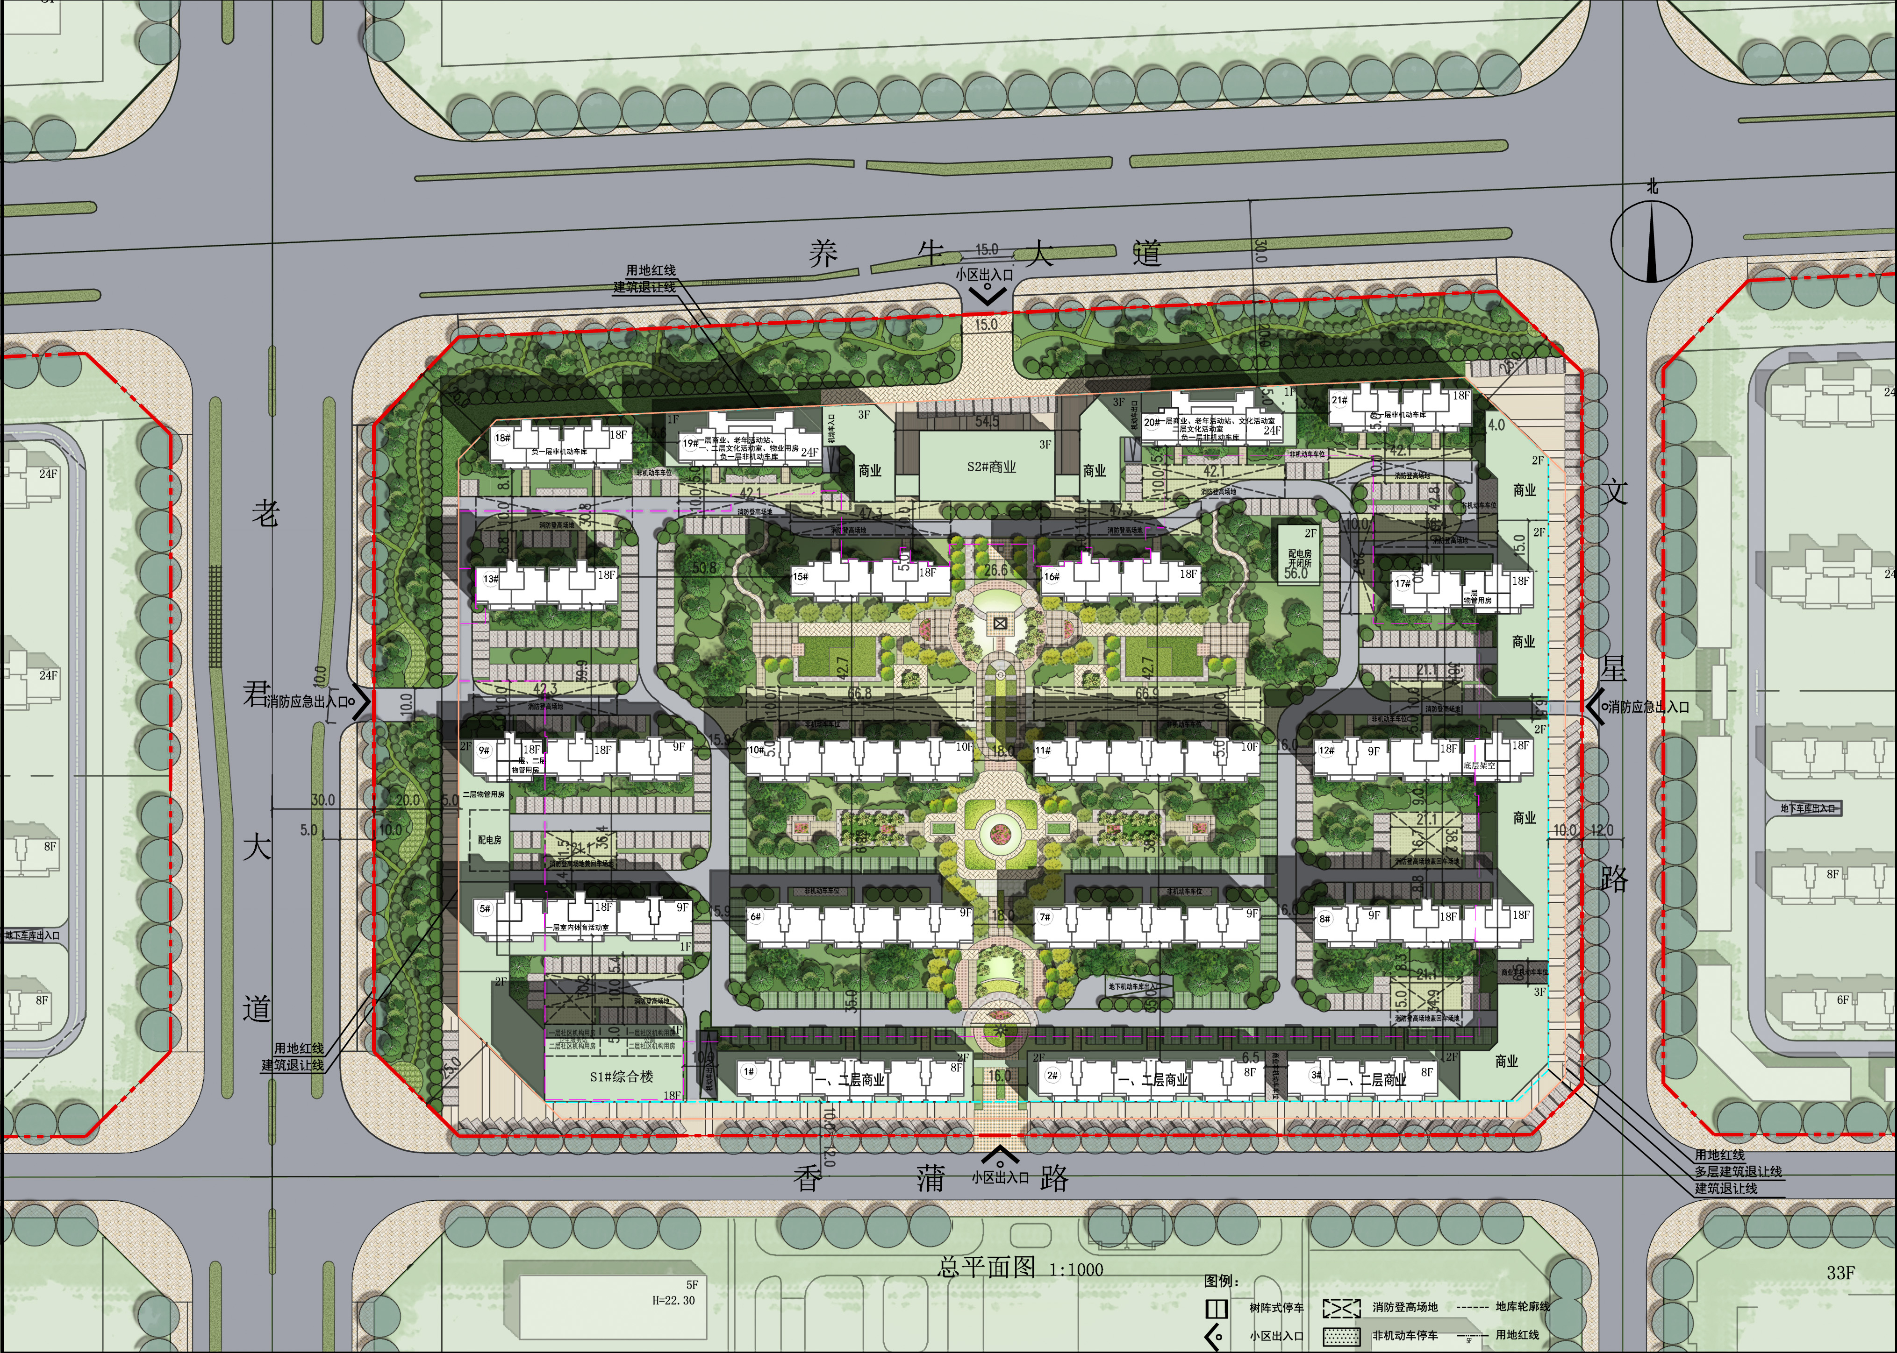 | 如小型公园，中型住宅、学校类总平面图等（大于5公顷小于10公顷）
11 | 总平面图4 | 大型总平面图 | 元/张 | 970.8738 |  | 1000 |  | 如中型公园、景观带、大型规划总平面图等（大于10公顷小于20公顷）
12 | 总平面图5 | 大型总平面图 | 元/张 | 1941.7476 |  | 2000 |  | 如大型公园（大于20公顷）、城市片区规划、多个节点组成总平面图等
13 | 单体平面图1 | 户型平面图 | 元/张 | 194.1748 |  | 200 | 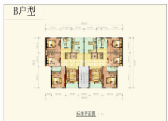 | 如住宅或办公楼的单个户型平面
14 | 单体平面图2 | 单体平面图 | 元/张 | 291.2621 |  | 300 | 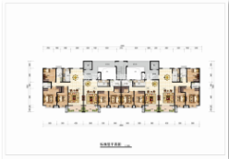 | 如住宅或办公楼整层的户型平面
15 | 室内效果图1 | 家装室内效果图 | 元/张 | 679.6117 |  | 700 | 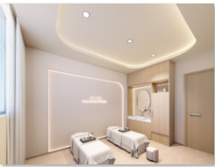 | 如客厅、餐厅、卧室、书房、卫生间、厨房等单个空间透视图
16 | 室内效果图2 | 小型工装室内效果图 | 元/张 | 776.6990 |  | 800 |  | 如小型办公室、门厅、会议室、接待室等单个空间透视图（200平方以内）
17 | 室内效果图3 | 大型工装室内效果图 | 元/张 | 970.8738 |  | 1000 | 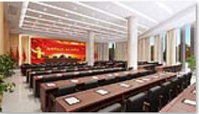 | 如大型会议室、报告厅、大厅等单个空间透视图（大于200平方）
修改 | 1.不改变角度，30%以内的模型及后期修改免费； 2.角度不变，模型全部重做，按新图70%计算； 3.角度不变，模型修改50%以上，按新图价格30%计；4.角度不变，模型修改30%以上，按新图价格20%计。

